耐久性の照査
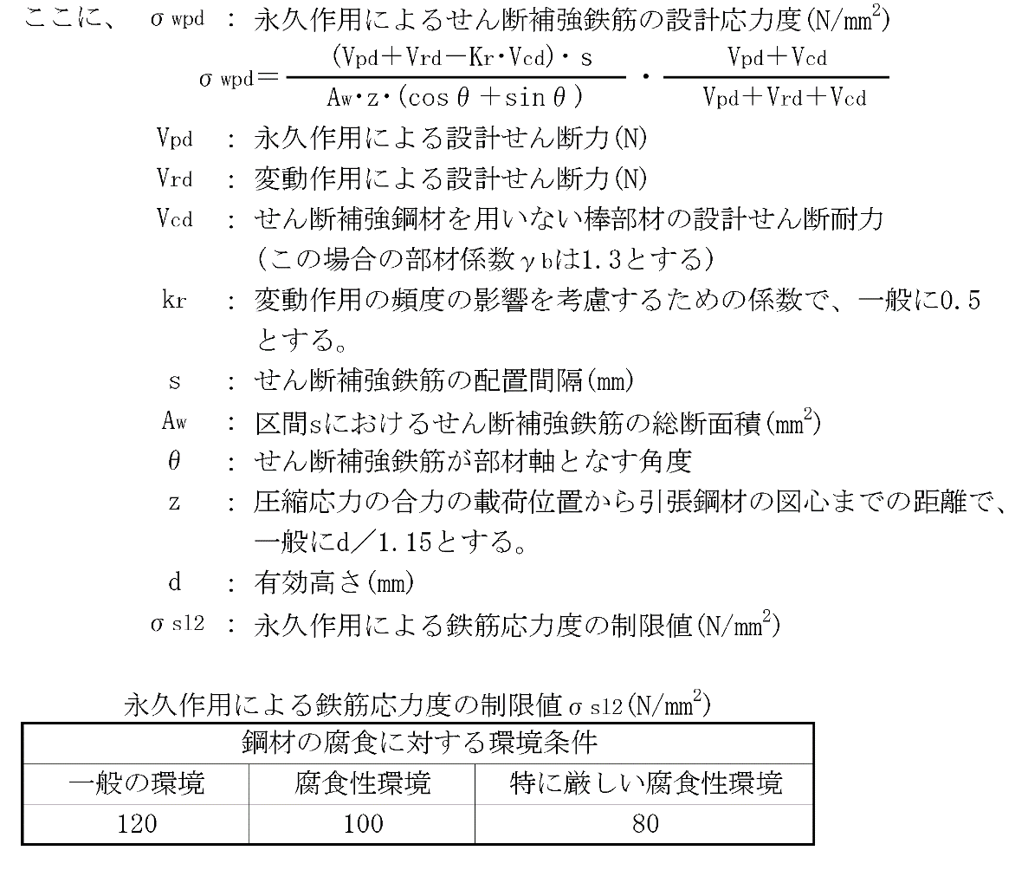
8.7 耐久性の照査

 | (1) 曲げひび割れの検討

 |  | 1) 曲げひび割れに対する部材の検討方法
 |  |  | 曲げひび割れに対する部材の検討は、全断面を有効としたコンクリートの縁引張
 |  |  | 応力度σbが断面高さに応じた縁引張応力度の制限値σbl以下の場合は、永久作用に
 |  |  | よる引張鉄筋の応力度σsによる検討を行い、σbがσbl以上の場合には、曲げひび
 |  |  | 割れ幅Wdによる検討を行う。
START

全断面を有効として計算したコンクリートの縁引張
応力度σ_{b} の算定

断面高さに応じた縁引張応力度の限界値σ_{bl} の設定

σ_{b} ≦ σ_{bl}
No

Yes
永久作用による引張鉄筋の応力度による検討
σ_{s} ≦ σ_{sbl}
曲げひび割れ幅による検討
γi・W_{s} ／W_{liml} ≦1.0

 |  | 2) 永久作用による引張鉄筋の応力度による検討
 |  |  | 永久作用による引張鉄筋の応力度σsが永久作用による引張鉄筋応力度の制限値
 |  |  | σsl1に対し、以下の式を満たすことを検討する。

 |  |  |  | σs ／ σsl1 ≦ 1.0

 |  |  |  |  | ここに、 | σs | : | 永久作用による引張鉄筋の設計応力度
 |  |  |  |  |  | σsl1 | : | 永久作用による引張鉄筋応力度の制限値

 |  | 3) 曲げひび割れ幅の検討
 |  |  | 曲げひび割れの検討は、コンクリート表面の設計曲げひび割れ幅Wdがひび割れ幅
 |  |  | の限界値Wlimに対して次式の条件を満たす方法により行う。

 |  |  |  | γi・Wd ／ Wlim ≦ 1.0

 |  |  |  |  |  |  | 設計曲げひび割れ耐力 Ｍcrd が下表に示す設計作用と比較して決定する.

 | (2) せん断ひび割れの検討

 |  | 1) せん断ひび割れの検討を省略できる部材
 |  |  | 永久作用と変動作用が組み合わされた時の設計せん断力Vdが、せん断補強鋼材を用
 |  |  | いない棒部材の設計せん断耐力Vcdの70％よりも小さい場合には、せん断ひび割れの
 |  |  | 検討を省略する。

 |  |  | Vd＜0.7Vcdの場合 |  |  |  | → |  | 以下の検討を省略する。
 |  |  | Vd≧0.7Vcdの場合 |  |  |  | → |  | 以下の検討を行う。

 |  | 2) せん断ひび割れの検討
 |  |  | せん断ひび割れの検討においては、永久作用によるせん断補強鉄筋の応力度σwpd
 |  |  | が鉄筋応力度の制限値σsl2以内とすることにより、せん断ひび割れ幅に関する検討
 |  |  | を省略する。

 |  |  |  | σwpd ／ σsl2 ≦ 1.0

外観の照査
8.8 使用性の照査

 | (1) 曲げひび割れの検討

 |  | 1) 曲げひび割れに対する部材の検討方法
 |  |  | 曲げひび割れに対する部材の検討は、全断面を有効としたコンクリートの縁引張
 |  |  | 応力度σbが断面高さに応じた縁引張応力度の制限値σbl以下の場合は、永久作用に
 |  |  | よる引張鉄筋の応力度σsによる検討を行い、σbがσbl以上の場合には、曲げひび
 |  |  | 割れ幅Wdによる検討を行う。
START

全断面を有効として計算したコンクリートの縁引張
応力度σ_{b} の算定

断面高さに応じた縁引張応力度の限界値σ_{bl} の設定

σ_{b} ≦ σ_{bl}
No

Yes
永久作用による引張鉄筋の応力度による検討
σ_{s} ≦ σ_{sbl}
曲げひび割れ幅による検討
γi・W_{s} ／W_{liml} ≦1.0

 |  | 2) 永久作用による引張鉄筋の応力度による検討
 |  |  | 永久作用による引張鉄筋の応力度σsが永久作用による引張鉄筋応力度の制限値
 |  |  | σsl1に対し、以下の式を満たすことを検討する。

 |  |  |  | σs ／ σsl1 ≦ 1.0

 |  |  |  |  | ここに、 | σs | : | 永久作用による引張鉄筋の設計応力度
 |  |  |  |  |  | σsl1 | : | 永久作用による引張鉄筋応力度の制限値

 |  | 3) 曲げひび割れ幅の検討
 |  |  | 曲げひび割れの検討は、コンクリート表面の設計曲げひび割れ幅Wdがひび割れ幅
 |  |  | の限界値Wlimに対して次式の条件を満たす方法により行う。

 |  |  |  | γi・Wd ／ 0.30 ≦ 1.0

